Sheet1
 |  | PHIẾU YÊU CẦU CUNG CẤP VẬT TƯ |  |  |  | BM.02-QT.10/ISO
 |  |  |  |  |  | Ban hành: 01/06/2018
 |  |  |  |  |  | Lần: 01
Bộ phận/ Phòng ban: Sản xuất- Bảo hành Ngày 02 Tháng 06 Năm 2025
STT | Mục đích |  | Tên vật tư | ĐVT | Số Lượng |  | Ghi chú
 |  |  |  |  | Yêu cầu | Thực Xuất |  | Keo nến | Dao cắt mạch
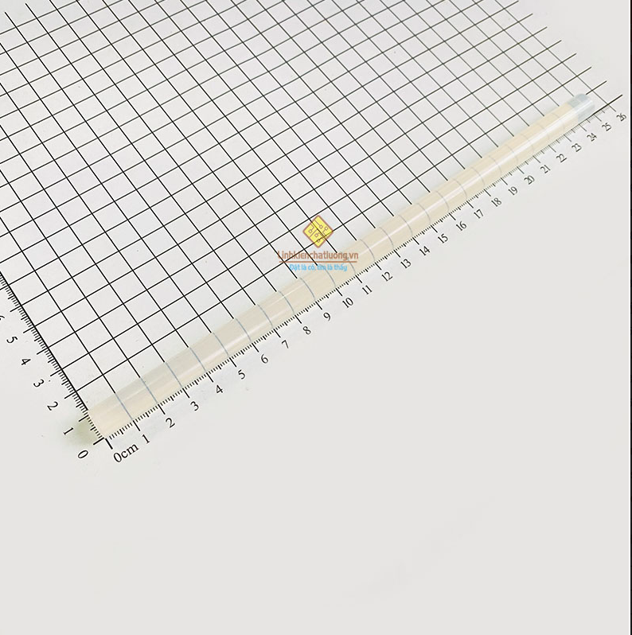
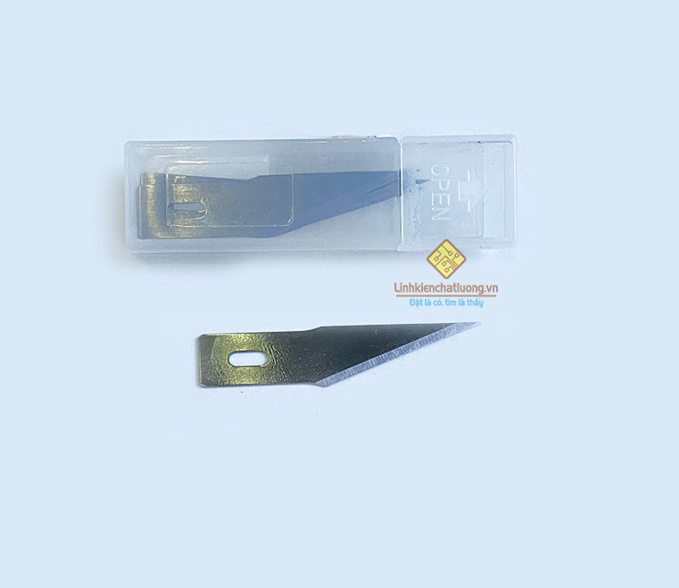
1 | Dùng cho SXBH |  | Hộp 5 lưỡi dao cắt mạch PCB LD-2 dùng cho WLXY-9311 | PCS | 5 | 5 | https://linhkienchatluong.vn/dao---keo-cac-loai/hop-5-luoi-dao-cat-mach-pcb-ld-2-dung-cho-wlxy-9311_sp825_ct15005.aspx
2 |  |  | Keo nến to 11x250mm (dùng cho súng 60W/80W/100W) | PCS | 30 | 30 | https://linhkienchatluong.vn/sung-ban-keo-nen---keo-nen/keo-nen-to-11x250mm-dung-cho-sung-60w80w100w_sp764_ct2422.aspx

Giám đốc |  | TP.KTTH |  |  |  | Người lập
(Ký, ghi rõ họ tên) |  | (Ký, ghi rõ họ tên) |  |  |  | (Ký, ghi rõ họ tên)

Nguyễn Hải |  | Trần Thị Thu Hà |  |  |  | Hà Văn Thể

